Вилочная техника
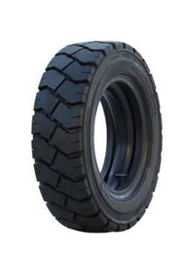
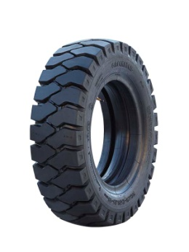
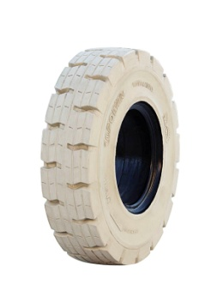
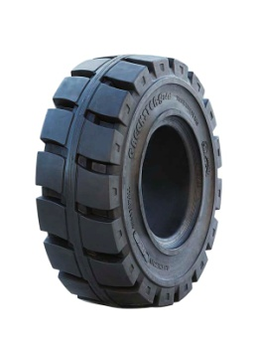
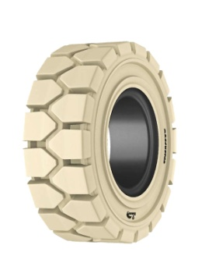

Прайс-лист на шины от 01.11.2018

 |  |  | Greckster IND04 | Greckster IND01 | Greckster Gold | Em Power NM | Greckster NM
Размер | Розничная цена

 | Курс USD | 66.85
 | Курс EUR | 75.8
 | по курсу ЦБ РФ
Шины пневматические для вилочных погрузчиков
8"
Шинокомплект 4.00-8 10PR MRL MFL437 | $38 | 2,540 р.
Шинокомплект 5.00-8 10PR MRL MFL437 | $54 | 3,610 р.
Шинокомплект 5.00-8 8PR Greckster | $54 | 3,610 р.
Шинокомплект 5.00-8 10PR Greckster | $62 | 4,145 р.
Шинокомплект 5.00-8 8PR Greckster Gold | $62 | 4,145 р.
Шинокомплект 5.00-8 10PR Greckster Gold | $68 | 4,546 р.
Шина пневмо 5.00-8 10PR Galaxy Yardmaster | € 40 | 3,032 р.
Шинокомплект 5.00-8 10PR Galaxy Yardmaster | € 46 | 3,487 р.
Шинокомплект 16х6-8 18PR Greckster | $69 | 4,613 р.
Шинокомплект 16х6-8 18PR Greckster Gold | $79 | 5,281 р.
Шинокомплект 18х7-8 14PR Greckster | $72 | 4,813 р.
Шинокомплект 18х7-8 16PR Greckster | $75 | 5,014 р.
Шинокомплект 18х7-8 18PR Greckster | $78 | 5,214 р.
Шинокомплект 18х7-8 16PR Greckster Gold | $82 | 5,482 р.
Шинокомплект 18х7-8 18PR Greckster Gold | $87 | 5,816 р.
Шина пневмо 18х7-8 16PR Galaxy Yardmaster | € 51 | 3,866 р.
Шинокомплект 18х7-8 16PR Galaxy Yardmaster | € 59 | 4,472 р.
9"
Шинокомплект 6.00-9 10PR MRL MFL437 | $79 | 5,281 р.
Шинокомплект 6.00-9 10PR Greckster | $79 | 5,281 р.
Шинокомплект 6.00-9 12PR Greckster | $82 | 5,482 р.
Шинокомплект 6.00-9 10PR Greckster Gold | $92 | 6,150 р.
Шинокомплект 6.00-9 12PR Greckster Gold | $95 | 6,351 р.
Шина пневмо 6.00-9 10PR Galaxy Yardmaster | € 60 | 4,548 р.
Шинокомплект 6.00-9 10PR Galaxy Yardmaster | € 68 | 5,154 р.
Шинокомплект 21х8-9 16PR Greckster | $102 | 6,819 р.
Шинокомплект 21х8-9 16PR Greckster Gold | $117 | 7,821 р.
Шина пневмо 21х8-9 14PR Galaxy Yardmaster | € 85 | 6,443 р.
Шинокомплект 21х8-9 14PR Galaxy Yardmaster | € 92 | 6,974 р.
10"
Шинокомплект 6.50-10 12PR MRL MFL437 | $95 | 6,351 р.
Шинокомплект 6.50-10 10PR Greckster | $95 | 6,351 р.
Шинокомплект 6.50-10 14PR Greckster | $100 | 6,685 р.
Шинокомплект 6.50-10 10PR Greckster Gold | $109 | 7,287 р.
Шинокомплект 6.50-10 14PR Greckster Gold | $110 | 7,353 р.
Шина пневмо 6.50-10 12PR Galaxy Yardmaster | € 72 | 5,458 р.
Шинокомплект 6.50-10 12PR Galaxy Yardmaster | € 81 | 6,140 р.
Шинокомплект 23х9-10 20PR Greckster | $177 | 11,832 р.
Шинокомплект 23х9-10 20PR Greckster Gold | $195 | 13,036 р.
12"
Шинокомплект 7.00-12 14PR MRL MFL437 | $135 | 9,025 р.
Шинокомплект 7.00-12 14PR Greckster | $135 | 9,025 р.
Шинокомплект 7.00-12 16PR Greckster | $152 | 10,161 р.
Шинокомплект 7.00-12 14PR Greckster Gold | $156 | 10,429 р.
Шинокомплект 7.00-12 16PR Greckster Gold | $168 | 11,231 р.
Шина пневмо 7.00-12 12PR Galaxy Yardmaster | € 106 | 8,035 р.
Шинокомплект 7.00-12 12PR Galaxy Yardmaster | € 116 | 8,793 р.
Шинокомплект 23х10-12 18PR Greckster | $191 | 12,768 р.
Шинокомплект 27х10-12 16PR Greckster | $229 | 15,309 р.
15"
Шинокомплект 250-15 16PR Greckster | $231 | 15,442 р.
Шинокомплект 250-15 16PR Greckster Gold | $253 | 16,913 р.
Шина пневмо 250-15 16PR Galaxy Yardmaster | € 179 | 13,568 р.
Шинокомплект 250-15 16PR Galaxy Yardmaster | € 195 | 14,781 р.
Шинокомплект 300-15 18PR Greckster | $334 | 22,328 р.
Шинокомплект 300-15 20PR Greckster | $379 | 25,336 р.
Шинокомплект 300-15 20PR Greckster Gold | $417 | 27,876 р.
Шина пневмо 300-15 20PR Galaxy Yardmaster | € 294 | 22,285 р.
Шинокомплект 300-15 20PR Galaxy Yardmaster | € 312 | 23,650 р.
Шинокомплект 7.00-15 14PR Greckster | $190 | 12,701 р.
Шинокомплект 7.50-15 16PR Greckster | $202 | 13,504 р.
Шинокомплект 8.15-15 16PR MRL MFL437 | $185 | 12,367 р.
Шинокомплект 8.15-15 14PR Greckster | $185 | 12,367 р.
Шинокомплект 8.15-15 16PR Greckster | $195 | 13,036 р.
Шинокомплект 8.15-15 14PR Greckster Gold | $213 | 14,239 р.
Шинокомплект 8.15-15 16PR Greckster Gold | $214 | 14,306 р.
Шина пневмо 8.15-15 14PR Galaxy Yardmaster | € 146 | 11,067 р.
Шинокомплект 8.15-15 14PR Galaxy Yardmaster | € 163 | 12,355 р.
Шинокомплект 8.25-15 14PR Greckster | $240 | 16,044 р.
Шинокомплект 8.25-15 16PR Greckster | $252 | 16,846 р.
Шина пневмо 8.25-15 14PR Galaxy Yardmaster | € 186 | 14,099 р.
Шинокомплект 8.25-15 14PR Galaxy Yardmaster | € 198 | 15,008 р.
Шины цельнолитые для вилочных погручзиков
4"
Шина цельнолитая 4.00-4 / 2.50 Greckster Gold | $59 | 3,944 р.
8"
Шина цельнолитая 4.00-8 / 3.00 Greckster | $73 | 4,880 р.
Шина цельнолитая 15x4.5-8 / 3.00 Greckster Gold | $69 | 4,613 р.
Шина цельнолитая 15x4.5-8 / 3.00 EmPower | $82 | 5,482 р.
Шина цельнолитая 5.00-8 / 3.00 Greckster Gold | $98 | 6,551 р.
Шина цельнолитая 5.00-8 / 3.00 EmPower | $117 | 7,821 р.
Шина цельнолитая 5.00-8 / 3.00 Dunlop | $136 | 9,092 р.
Шина цельнолитая 16x6-8 / 4.33 Greckster Gold | $107 | 7,153 р.
Шина цельнолитая 16x6-8 / 4.33 EmPower | $129 | 8,624 р.
Шина цельнолитая 18x7-8 / 4.33 Greckster Gold | $130 | 8,691 р.
Шина цельнолитая 18x7-8 / 4.33 EmPower | $156 | 10,429 р.
9"
Шина цельнолитая 140/55-9 / 4.00 Greckster Gold | $83 | 5,549 р.
Шина цельнолитая 140/55-9 / 4.00 EmPower | $101 | 6,752 р.
Шина цельнолитая 21x8-9 / 6.00 Greckster Gold | $242 | 16,178 р.
Шина цельнолитая 21x8-9 / 6.00 EmPower | $290 | 19,387 р.
Шина цельнолитая 6.00-9 / 4.00 Greckster Gold | $157 | 10,495 р.
Шина цельнолитая 6.00-9 / 4.00 EmPower | $187 | 12,501 р.
Шина цельнолитая 6.00-9 / 4.00 Dunlop | $193 | 12,902 р.
10"
Шина цельнолитая 200/50-10 / 6.50 Greckster Gold | $169 | 11,298 р.
Шина цельнолитая 200/50-10 / 6.50 EmPower | $203 | 13,571 р.
Шина цельнолитая 6.50-10 / 5.00 Greckster Gold | $215 | 14,373 р.
Шина цельнолитая 6.50-10 / 5.00 EmPower | $259 | 17,314 р.
Шина цельнолитая 6.50-10 / 5.00 Dunlop | $260 | 17,381 р.
Шина цельнолитая 7.50-10 / 5.50 Greckster | $371 | 24,801 р.
Шина цельнолитая 23x9-10 / 6.50 Greckster Gold | $328 | 21,927 р.
Шина цельнолитая 23x9-10 / 6.50 EmPower | $393 | 26,272 р.
12"
Шина цельнолитая 7.00-12 / 5.00 Greckster Gold | $296 | 19,788 р.
Шина цельнолитая 7.00-12 / 5.00 EmPower | $354 | 23,665 р.
Шина цельнолитая 7.00-12 / 5.00 Dunlop | $360 | 24,066 р.
Шина цельнолитая 23x10-12 / 8.00 Greckster Gold | $342 | 22,863 р.
Шина цельнолитая 23x10-12 / 8.00 EmPower | $410 | 27,408 р.
Шина цельнолитая 27x10-12 / 8.00 Greckster Gold | $480 | 32,088 р.
Шина цельнолитая 27x10-12 / 8.00 EmPower | $576 | 38,506 р.
15"
Шина цельнолитая 8.15-15 / 7.00 Greckster Gold | $379 | 25,336 р.
Шина цельнолитая 8.15-15 / 7.00 EmPower | $455 | 30,417 р.
Шина цельнолитая 8.15-15 / 7.00 Dunlop | $445 | 29,748 р.
Шина цельнолитая 250-15 / 7.00 Greckster Gold | $494 | 33,024 р.
Шина цельнолитая 250-15 / 7.00 EmPower | $593 | 39,642 р.
Шина цельнолитая 300-15 / 8.00 Greckster Gold | $700 | 46,795 р.
Шина цельнолитая 300-15 / 8.00 EmPower | $840 | 56,154 р.
Шина цельнолитая 355/45-15 / 9.75 (28x12.5-15) Greckster Gold | $675 | 45,124 р.
Шина цельнолитая 355/45-15 / 9.75 (28x12.5-15) EmPower | $810 | 54,148 р.
Шина цельнолитая 355/65-15 / 9.75 (32x12.1-15) Greckster Gold | $820 | 54,817 р.
Шина цельнолитая 355/65-15 / 9.75 (32x12.1-15) EmPower | $984 | 65,780 р.
Шина цельнолитая 7.00-15 / 5.00 Greckster Gold | $332 | 22,194 р.
Шина цельнолитая 7.00-15 / 5.00 EmPower | $398 | 26,606 р.
Шина цельнолитая 7.50-15 / 5.50 Greckster Gold | $446 | 29,815 р.
Шина цельнолитая 7.50-15 / 5.50 EmPower | $535 | 35,765 р.
Шина цельнолитая 8.25-15 / 6.50 Greckster Gold | $574 | 38,372 р.
Шина цельнолитая 8.25-15 / 6.50 EmPower | $688 | 45,993 р.
16"
Шина цельнолитая 7.50-16 / 5.50 Greckster Gold | $518 | 34,628 р.
20"
Шина цельнолитая 9.00-20 / 7.00 Greckster Gold | $931 | 62,237 р.
Шина цельнолитая 10.00-20 / 7.50 Greckster Gold | $950 | 63,507 р.
Шина цельнолитая 10.00-20 / 7.50 EmPower | $1,139 | 76,142 р.

1. За немаркие шины - доплата 30%
2. За исполнение "с замком" - доплата 0%
3. Greckster, Greckster Gold, Empower - завод Emrald, Индия Galaxy Yarmaster - завод ATC, Индия, Yokohama Rubber Company MRL - Malthora, Индия DUNLOP - Тайланд
4. Внимание! пневмо шины Galaxy Yardmaster бывают 2 характеристик : Шина пневмо (без камеры и о/л) и Шинокомплект ( с камерой и о/л)

Дорожно-строительная техника
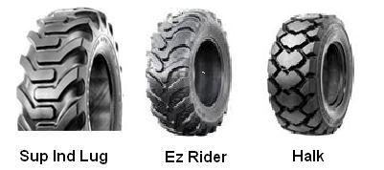

значение курса менять вручную
Прайс-лист на шины для Дорожно-строительной и комунальной техники от 01.11.2018
Размер | Розничная цена
 | Курс USD | 66.85
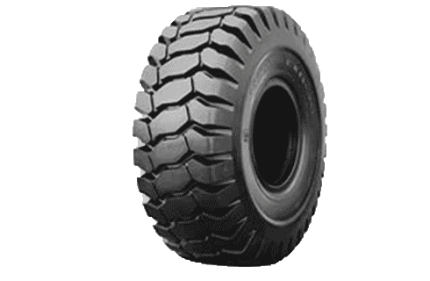
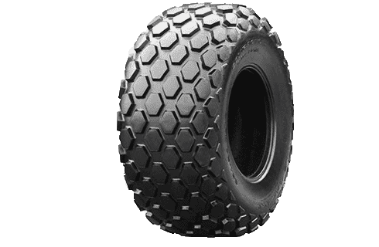
 | Курс EUR | 75.8
12"
Шина пневмо 23x8.5-12 8PR Galaxy XD2010 TL | 75.00 € | 5,685р.
15"
Шина пневмо 27x8.5-15 8PR Galaxy XD2010 TL | 91.00 € | 6,898р.
Шина пневмо 27x10.5-15 8R Galaxy XD2010 TL | 115.00 € | 8,717р.
E3-L3 L2-G2 EXR-300 Compactor
R-3
15.3"
Шина пневмо 10.0/75-15.3 10PR Galaxy Work Master R-1 TL | 106.00 € | 8,035р.
16.5"
Шина пневмо 10-16.5 8PR Galaxy Skiddo R-4 TL | 95.00 € | 7,201р.
Шина пневмо 10-16.5 10PR Greckster SKT01 TL | 107.00 $ | 7,153р.
Шина пневмо 10-16.5 10PR Galaxy XD2010 TL | 116.00 € | 8,793р.
Шина пневмо 10-16.5 10PR Galaxy Beefy Baby III TL | 133.00 € | 10,081р.
Шина пневмо 10-16.5 10PR Galaxy Hulk L5 TL | 190.00 € | 14,402р.
Шина пневмо 10-16.5 14PR Greckster SKT05 L5 TL | 227.00 $ | 15,175р.
Шина цельнолитая 31x10-20 Galaxy Beefy Baby в сборе с диском | 492.00 € | 37,294р.
Шина пневмо 12-16.5 10PR Galaxy Skiddo R-4 TL | 123.00 € | 9,323р.
Шина пневмо 12-16.5 12PR Greckster SKT01 TL | 161.00 $ | 10,763р.
Шина пневмо 12-16.5 12PR Galaxy XD2010 TL | 153.00 € | 11,597р.
Шина пневмо 12-16.5 12PR Galaxy Beefy Baby III TL | 177.00 € | 13,417р.
Шина пневмо 12-16.5 12PR Galaxy Hulk L5 TL | 235.00 € | 17,813р.
Шина пневмо 12-16.5 14PR Greckster SKT05 L5 TL | 282.00 $ | 18,852р.
Шина цельнолитая 33x12-20 Galaxy Beefy Baby в сборе с диском | 644.00 € | 48,815р.
17.5"
Шина пневмо 14-17.5 14PR Galaxy XD2010 TL | 269.00 € | 20,390р.
Шина пневмо 14-17.5 14PR Galaxy Beefy Baby II TL | 296.00 € | 22,437р.
Шина пневмо 14-17.5 14PR Galaxy Hulk L5 TL | 340.00 € | 25,772р.
18"
Шина пневмо 12.5/80-18 (320/80-18) 14PR MRL ATU410 TL | 215.00 $ | 14,373р.
Шина пневмо 12.5/80-18 (320/80-18) 12PR Galaxy Sup Ind Lug R4 TL | 210.00 € | 15,918р.
Шина пневмо 12.5/80-18 (320/80-18) 14PR Galaxy Halk L4 TL | 302.00 € | 22,892р.
19.5"
Шина пневмо 15-19.5 14PR Galaxy XD2010 TL | 324.00 € | 24,559р.
20"
Шина пневмо 9.00-20 14PR Galaxy Dig Master TT | 235.00 € | 17,813р.
Шина пневмо 10.00-20 16PR Galaxy Dig Master TT | 235.00 € | 17,813р.
Шина пневмо 10.00-20 16PR Galaxy Excavator EX-1 TT | 259.00 € | 19,632р.
Шина пневмо 11.00-20 16PR Galaxy Excavator EX-1 TT | 301.00 € | 22,816р.
Шина пневмо 11.00-20 18PR Galaxy Smooth Compactor TT | 359.00 € | 27,212р.
Шина пневмо 400/70-20 (16/70-20) 144A8 Galaxy Sup Ind Lug R4 TL | 334.00 € | 25,317р.
22.5"
Шина пневмо 18-22.5 18PR Galaxy Beefy Baby TL | 604.00 € | 45,783р.
24"
Шина пневмо 14.00-24 16PR Young G2/L2 TT | 429.00 $ | 28,679р.
Шина пневмо 14.00-24 12PR Galaxy MPC G2/L2 TL | 401.00 € | 30,396р.
Шина пневмо 16.9-24 14PR MRL MTU428 TL | 431.00 $ | 28,812р.
Шина пневмо 16.9-24 12PR Galaxy Sup Ind Lug R4 TL | 409.00 € | 31,002р.
Шина пневмо 16.9-24 12PR Galaxy Ez Rider R4 TL | 401.00 € | 30,396р.
Шина пневмо 16.9-24 12PR Galaxy Jumbo Hulk L4 TL | 674.00 € | 51,089р.
Шина пневмо 17.5L-24 10PR Galaxy Ez Rider R4 TL | 391.00 € | 29,638р.
Шина пневмо 17.5L-24 12PR Galaxy Sup Ind Lug R4 TL | 454.00 € | 34,413р.
Шина пневмо 19.5L-24 12PR Galaxy Ez Rider R4 TL | 477.00 € | 36,157р.
Шина пневмо 19.5L-24 14PR Galaxy Jumbo Hulk L4 TL | 773.00 € | 58,593р.
Шина пневмо 21L-24 12PR Galaxy Ez Rider R4 TL | 613.00 € | 46,465р.
25"
Шина пневмо 15.5-25 12PR Galaxy EXR 300 TL | 591.00 € | 44,798р.
Шина пневмо 15.5-25 12PR Galaxy MPC G2/L2 TL | 401.00 € | 30,396р.
Шина пневмо 17.5-25 16PR Young E3/L3 TT | 550.00 $ | 36,768р.
Шина пневмо 17.5-25 16PR Young L2/G2 TT | 512.00 $ | 34,227р.
Шина пневмо 17.5-25 16PR Galaxy EXR 300 TL | 689.00 € | 52,226р.
Шина пневмо 17.5-25 16PR Galaxy MPC G2/L2 TL | 530.00 € | 40,174р.
Шина пневмо 20.5-25 20PR Young E3/L3 TT | 789.00 $ | 52,745р.
Шина пневмо 20.5-25 20PR Young L2/G2 TT | 789.00 $ | 52,745р.
Шина пневмо 20.5-25 20PR Galaxy EXR 300 TL | 1,030.00 € | 78,074р.
Шина пневмо 20.5-25 16PR Galaxy MPC G2/L2 TL | 742.00 € | 56,244р.
Шина пневмо 23.5-25 20PR Young E3/L3 TT | 981.00 $ | 65,580р.
Шина пневмо 23.5-25 20PR Young L2/G2 TT | 962.00 $ | 64,310р.
Шина пневмо 23.5-25 20PR Galaxy EXR 300 TL | 1,394.00 € | 105,665р.
Шина пневмо 26.5-25 28PR Young E3/L3 TT | 1,686.00 $ | 112,709р.
Шина пневмо 26.5-25 28PR Galaxy EXR 300 TL | 2,121.00 € | 160,772р.
Шина пневмо 29.5-25 28PR Young 28PR E3/L3 TL | 1,944.00 $ | 129,956р.
Шина пневмо 29.5-25 28PR Galaxy EXR 300 TL | 2,908.00 € | 220,426р.
26"
Шина пневмо 18.4-26 12PR (480/80-26) MRL MTU428 TL | 535.00 $ | 35,765р.
Шина пневмо 18.4-26 12PR (480/80-26) Galaxy Sup Ind Lug R4 TL | 515.00 € | 39,037р.
Шина пневмо 18.4-26 14PR (480/80-26) Galaxy Jumbo Hulk L4 TL | 788.00 € | 59,730р.
Шина пневмо 23.1-26 12PR Galaxy Compactor R-3 TL | 833.00 € | 63,141р.
28"
Шина пневмо 16.9-28 14PR (440/80-28) MRL MTU428 TL | 450.00 $ | 30,082р.
Шина пневмо 16.9-28 12PR (440/80-28) Galaxy Sup Ind Lug R4 TL | 439.00 € | 33,276р.
Шина пневмо 16.9-28 12PR (440/80-28) Galaxy Ez Rider R4 TL | 462.00 € | 35,020р.
Шина пневмо 16.9-28 14PR (440/80-28) Galaxy Jumbo Hulk L4 TL | 742.00 € | 56,244р.
30"
Шина пневмо 16.9-30 14PR Galaxy Galaxy Sup Ind Lug R4 TL | 530.00 € | 40,174р.
Шина пневмо 16.9-30 14PR Galaxy Jumbo Hulk L4 TL | 833.00 € | 63,141р.

